Hoja1
Partida | Descripcion Sinergia 17 | Imagen
7 | Silla para comedor de visita apilable Tipo Olson-4040, fabricada con estructura tipo trineo acabado cromado. Dimensiones Generales: 45.50cm frente; 55cm ancho; 78cm altura total al respaldo. Tolerancia +/- 5%. Asiento-respaldo fabricado en polipropileno de alto impacto de uso ruso anatómicos en dos piezas diseño con una costilla perimetral en forma de engargolado para formar estructura y darle mayor resistencia, con acabado texturizado rugoso en la cara frontal y tratamiento antiestático de 4mm espesor y diseño anatómico. Estructura tipo trineo, con varilla de acero Cold-Rolled calidad 1018 de 1/2" de diámetro, formando marcos laterales (izquierdo y derecho). Con un refuerzo frontal (parte baja). Fijación del asiento en la parte frontal (Bajo el asiento) mediante refuerzo que sirve como refuerzo a la estructura y como soporte para fijación del asiento. Uniones metálicas: mediante soldadura de acro eléctrico en cordones completos uniformes devastados y pulidos para dar un buen acabado. Regatones fijos de polipropileno de alto impacto con textura antiderrapante unido en la parte del contacto con el piso que garantice no desprenderse ni gire sobre la estructura o se separe de la misma. Marca: Pizarrones Guadalajara. Modelo: Silla ISO trineo. Procedencia: México. Garantía: 12 meses contra defectos de fabricación y/o vicios ocultos. Fabricado bajo normas de calidad ISO 9001:2015 | 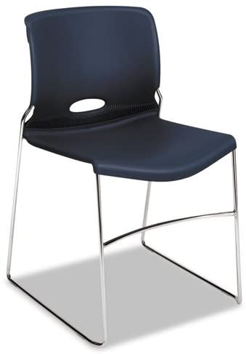
8 | Silla de visita, color a elegir, sin descansabrazos tapizada en tela. Estructura de acero tubular elíptico cal. 16, refuerzos del asiento en tubo acero 5/8" cal 16. Medidas Generales: Ancho frente del asiento rango de 46cm a 50cm, Alto total de 76cm a 83cm, Alto total de asiento al piso de 46cm a 55cm, Profundidad total del asiento de 41cm a 46cm. Tolerancia +/- 5%.Armado: Uniones metálicas mediante soldadura de micro alambre tipo M.I.G. (metal inerte gas) por cordones corridos suaves al tacto, sin hendiduras, filos cortantes, escoria, y libre de rebaba. Pintura termoplástica micro pulverizada epóxica horneada a 200° C, color negro mate, acabado uniforme en textura y color, previo desengrasado y fosfatizado. Regatones internos inyectados en polipropileno de alto impacto color negro en la parte inferior de las cuatro patas y en ambos extremos del tubo de refuerzo del asiento. Asiento y respaldo en tapicería de tela polyester con retardante de flama y protector de manchas realizada en tela. Marca: Pizarrones Guadalajara. Modelo: Silla ISO. Procedencia: México: Fabricado bajo normas de calidad ISO 9001:2015 | 